Sheet1
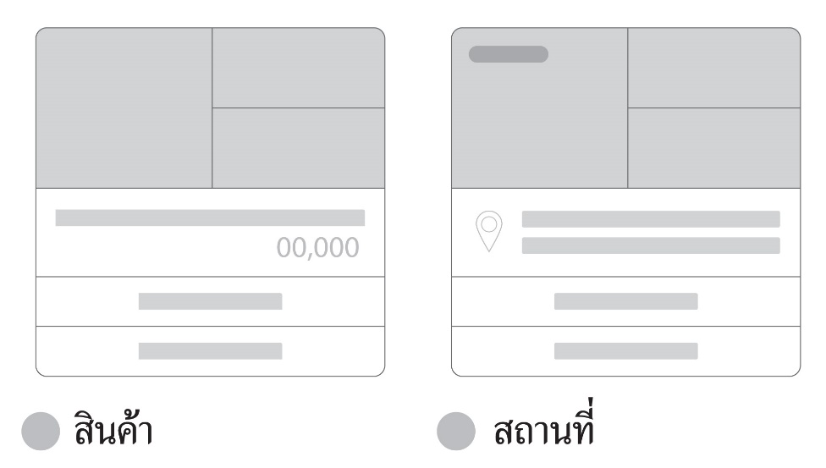
Card Message LINE OA
ประเภท | อัตราส่วน |  |  | ขนาดที่ต้องการ |  | ขนาดที่ต้องการ |  | ขนาดที่ต้องการ
 | W | H |  | 1200 |  | 1080 |  | 1920

สินค้า | 1.54 | 1 | = | 1848 | 1200 | 1663.2 | 1080 | 2956.8 | 1920

สถานที่ | 1.54 | 1 | = | 1848 | 1200 | 1663.2 | 1080 | 2956.8 | 1920

บุคคล | 1 | 1 | = | 1200 | 1200 | 1080 | 1080 | 1920 | 1920
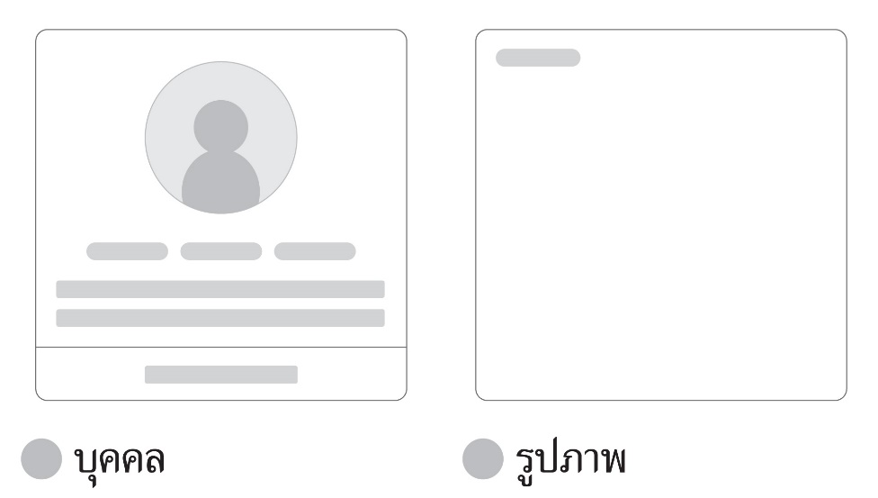
รูปภาพ | 1.11 | 1 | = | 1332 | 1200 | 1198.8 | 1080 | 2131.2 | 1920

